Feuil1

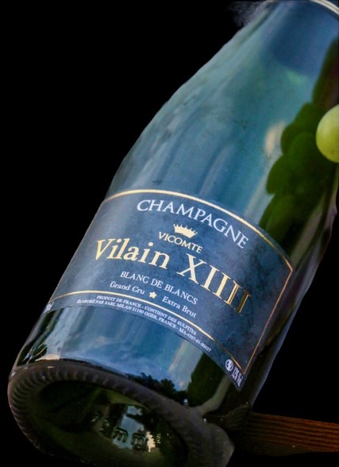
BON DE COMMANDE CHAMPAGNE 2021

Toutes les commandes sont à faire parvenir au Rotary Club de Bruxelles Tercoigne avant le 31 OCTOBRE 2021 via :
email : charleseric@me.com
Courrier : Charles-Eric Vilain XIII, Rue Dodonée 122, 1180 Uccle

Coordonnées de facturation : * INFORMATIONS OBLIGATOIRES
Nom et prénom ou nom de la société (*)
Adresse (*)
Code postal (*)
Localité (*)
Téléphone (*)
Adresse email (*)
TVA (si d'application)
Votre contact au Rotary Club Bxl Tercoigne (*)

Tous les champagnes doivent être commandés par boîte
Dénomination | Volume | Nbre par boîte | Prix/Bouteille | Nombre de boîtes | Montant total
Champagne Vilain XIIII | 750 ml | 6 | € 30.00 |  | -€
Champagne Vilain XIIII demi bouteille | 500 ml | 6 | € 25.00 |  | -€
Coffret cadeau champagne Vilain XIIII avec 2 verres | 750 ml | 1 | € 45.00 |  | -€
Total de la commande |  |  |  |  | 0.00 €
Coordonnées de livraison (si différente de la facturation) :
Nom et prénom (*)
Adresse (*)
Code postal (*)
Localité (*)
Téléphone (*)

Merci pour votre commande, celle-ci sera traitée par Charles-Eric Vilain XIIII qui vous fera parvenir une note d’envoi chiffrée.Votre commande sera effective dès reception de votre payement, exclusivement sur le compte IBAN : BE45 7506 9035 1889 avec pour communication votre nom et le nr de commande indiqué sur la note d’envoi. Dès réception de votre paiement, Charles-Eric Vilain XIIII organisera avec vous la livraison. Votre facture accompagnera la livraison. (numéro de téléphone est INDISPENSABLE pour le bon déroulement de la livraison)

accompagnera la livraison. (numéro de téléphone est INDISPENSABLE pour le bon déroulement de la livraison

